상품제안서
레스쁘리 고급 디퓨저세트 Y 디퓨저 BASIC 120ml+스탠리 고진공 슬림 보틀 | 상품코드: F24214

 |  |  |  |  |  |  | 02-412-0044 | www.easy1.co.kr
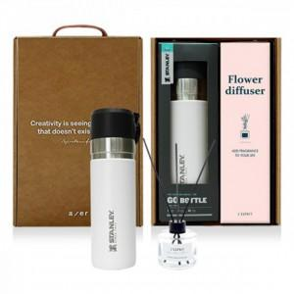

【상세/제작정보】

【인쇄/포장옵션】 | 레이저, 스티커 / 포장지포장

【공급단가】 | 수량 | 20~ | 50~ | 100~ | 300~ | 500~
*VAT별도 | 단가 | 52,560원 | 51,680원 | 50,370원 | 49,490원 | 48,180원

【상품 URL】 | https://dev.easy1.co.kr:443/src/goods_detail.php?gdno=24214

